各种排序算法的比较总结
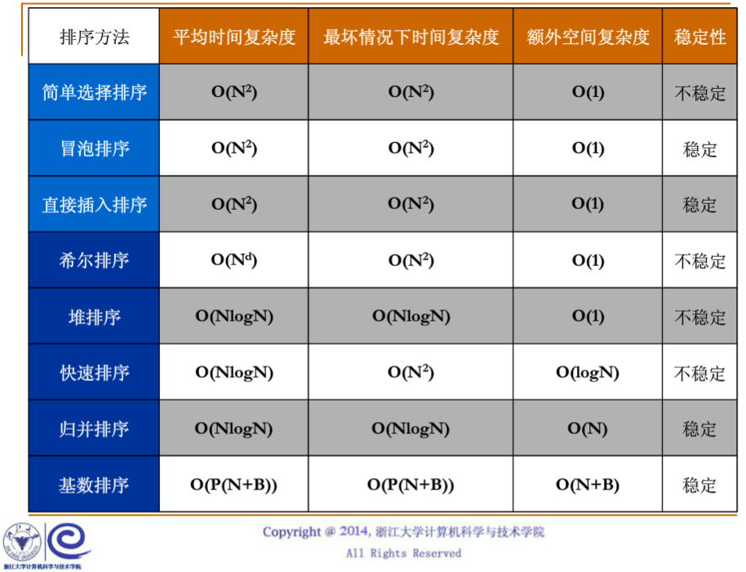

 | 简单排序（0） | 冒泡排序（1） | 插入排序（2） | 希尔排序（3） | 堆排序（4） | 归并排序（5） | 快速排序（6） | 次位优先基数排序（7）
数据1：只有一个元素 | 答案正确，耗时2ms，内存164KB | 答案正确，耗时2ms，内存164KB | 答案正确，2ms，160KB | 答案正确，2ms，128KB | 答案正确，2ms，128KB |  | 答案正确，2ms，128KB
数据2：11个不相同的整数 | 答案正确，耗时2ms，内存128KB | 答案正确，耗时2ms，内存256KB | 答案正确，2ms，256KB | 答案正确，2ms，136KB | 答案正确，2ms，132KB |  | 答案正确，2ms，176KB
数据3：10^3个随机整数 | 答案正确，耗时3ms，内存128KB | 答案正确，耗时3ms，内存128KB | 答案正确，3ms，128KB | 答案正确，3ms，128KB | 答案错误，2ms，128KB |  | 答案正确，2ms，148KB
数据4：10^4个随机整数 | 答案正确，耗时59ms，内存256KB | 答案正确，耗时174ms，内存256KB | 答案正确，33ms，252KB | 答案正确，7ms，256KB | 答案正确，7ms，260KB |  | 答案正确，7ms，260KB
数据5：10^5个随机整数 | 运行超时 | 运行超时 | 答案正确，2697ms，1164KB | 答案正确，56ms，1152KB | 答案错误，54ms，1148KB |  | 答案正确，49ms，1264KB
数据6：10^5个顺序整数 | 运行超时 | 答案正确，耗时40ms，内存1108KB | 答案正确，40ms，1144KB | 答案正确，43ms，1148KB | 答案正确，49ms，1076KB |  | 答案正确，41ms，1148KB
数据7：10^5个逆序整数 | 运行超时 | 运行超时 | 运行超时 | 答案正确，45ms，1184KB | 答案错误，49ms，1120KB |  | 答案正确，42ms，1148KB
数据8：10^5个基本有序整数 | 运行超时 | 答案正确，耗时414ms，内存1064KB | 答案正确，64ms，1064KB | 答案正确，43ms，1124KB | 答案正确，48ms，1144KB |  | 答案正确，42ms，1272KB
数据9：10^5个随机正整数，每个数不超过1000 | 运行超时 | 运行超时 | 答案正确，2688ms，980KB | 答案正确，50ms，992KB | 答案正确，51ms，984KB |  | 答案正确，44ms，1056KB | 答案正确，51ms，4024KB

